Fig2
trage | 2012 | 2016 | 2021
<25 | 2.6491539526 | 4.2106220009 | 3.8766733297
25-29 | 5.9183521158 | 7.2688938198 | 7.0342614339
30-34 | 3.7873831937 | 4.3114818014 | 4.4305577729
35-39 | 2.5978491753 | 3.0113549059 | 2.9468495324
40-44 | 1.9768658389 | 2.2446977483 | 2.3223328832
45-49 | 1.5320609319 | 1.8615561404 | 1.9026073703
50-54 | 1.3191441758 | 1.5203792785 | 1.5925814178
55-59 | 1.2004772247 | 1.3209618226 | 1.1642279016
60 et + | 1.3180950516 | 1.3064392881 | 0.89935364278

Figure 2: Taux de départ départemental par tranches d'âge des agents civils de la fonction publique
en %

 |  |  |  | Âges

Source : Siasp, Insee. Traitement DGAFP-SDessi.
Champ : Agents civils de la fonction publique en emploi principal au 31 décembre, hors bénéficiaires de contrats aidés, tous statuts. France (hors Mayotte).
Lecture : En 2021, 4,4 % des agents civils de la fonction publique ayant entre 30 et 34 ans et présents au 31/12/2020 ont changé de département.

Fig3
Figure 3: Taux de départ départemental par tranches d'âge des enseignants et du personnel de sécurité intérieure
en %
Enseignants
 |  | Enseignants
 |  | trage | 2012 | 2016 | 2021
 |  | <25 | 4.6051227321 | 9.5389704362 | 11.031078426
 |  | 25-29 | 8.108431572 | 10.106639147 | 8.2790053655
 |  | 30-34 | 4.220774562 | 4.8592914319 | 4.8387607203
 |  | 35-39 | 2.6202717135 | 2.9958193389 | 2.8078849468
 |  | 40-44 | 1.8876165518 | 2.1522352845 | 1.9182037475
 |  | 45-49 | 1.5368077693 | 1.8368747475 | 1.5111475258
 |  | 50-54 | 1.2375443238 | 1.5489067894 | 1.3580850024
 |  | 55-59 | 0.95529306366 | 1.206063512 | 1.1813214611
 | Âges | 60 et + | 0.6781240294 | 0.84058460759 | 0.73138188347

Sécurité intérieure
 |  | Sécurité intérieure
 |  | trage | 2012 | 2016 | 2021
 |  | <25 | 11.666096476 | 34.101382488 | 20.562986624
 |  | 25-29 | 8.9167488379 | 25.497268886 | 14.598371986
 |  | 30-34 | 6.4963359081 | 15.827935559 | 10.177020933
 |  | 35-39 | 5.4785337762 | 8.9052917631 | 6.3094299974
 |  | 40-44 | 4.7958167331 | 6.3010614345 | 3.9292440637
 |  | 45-49 | 3.2020382867 | 4.5717495086 | 3.19880913
 |  | 50-54 | 2.0021898952 | 3.0244430693 | 2.3843248347
 |  | 55-59 | 2.2156573117 | 2.1663346614 | 1.2925598991

 | Âges

Source : Siasp, Insee. Traitement DGAFP-SDessi.
Champ : Agents civils de la fonction publique en emploi principal au 31 décembre, hors bénéficiaires de contrats aidés. France (hors Mayotte).
Lecture : En 2021, 4,8 % des enseignants ayant entre 30 et 34 ans et présents au 31/12/2020 ont changé de département.

Fig4
Figure 4: Taux de départ départemental par tranches d'âge des filières administratives et techniques de la FPT
en %
Personnel administratif
Personnel technique

 |  |  |  |  |  |  |  | Âges

Source : Siasp, Insee. Traitement DGAFP-SDessi.
Champ : Agents civils de la fonction publique en emploi principal au 31 décembre, hors bénéficiaires de contrats aidés. France (hors Mayotte).
Lecture : En 2021, 2,1 % des personnels administratifs de la fonction publique territoriale ayant entre 30 et 34 ans et présents au 31/12/2020 ont changé de département.

Personnel administratif |  |  |  | Personnel technique
trage | 2012 | 2016 | 2021 | trage | 2012 | 2016 | 2021
<25 | 0.66817667044 | 0.8067940552 | 0.90435735818 | <25 | 0.25309336333 | 0.43215661772 | 0.39265860761
25-29 | 1.7403966163 | 2.2772078053 | 2.3617796572 | 25-29 | 0.5888813591 | 0.74754635993 | 0.90106914422
30-34 | 1.3739586899 | 1.8517592963 | 2.1490299319 | 30-34 | 0.64374211497 | 0.81853565642 | 0.88967117369
35-39 | 0.83169567659 | 1.4589619219 | 1.7034318836 | 35-39 | 0.45181846275 | 0.77504654078 | 0.85067598359
40-44 | 0.63549920761 | 1.1260867028 | 1.4859538784 | 40-44 | 0.31841269354 | 0.71378772285 | 0.77248633768
45-49 | 0.45480041842 | 0.85249773195 | 1.1977407165 | 45-49 | 0.23825230407 | 0.72633784293 | 0.58475268315
50-54 | 0.34717152545 | 0.69551232312 | 1.1055839506 | 50-54 | 0.1725313967 | 0.69970149254 | 0.44323679665
55-59 | 0.24483133841 | 0.49364849654 | 0.63116150473 | 55-59 | 0.092236225358 | 0.59756269703 | 0.23972361278
60 et + | 0.080962294703 | 0.34255129349 | 0.25223861773 | 60 et + | 0.049470663896 | 0.51438615968 | 0.082616094108

Fig5
Figure 5: Taux de départ départemental par tranches d'âge de la filière soignante de la FPH
en %
Personnel soignant

 |  |  |  | Âges

Source : Siasp, Insee. Traitement DGAFP-SDessi.
Champ : Agents civils de la fonction publique en emploi principal au 31 décembre, hors bénéficiaires de contrats aidés. France (hors Mayotte).
Lecture : En 2021, 1,8 % des personnels soignants de la fonction publique hospitalière ayant entre 30 et 34 ans et présents au 31/12/2020 ont changé de département.

Personnel soignant
trage | 2012 | 2016 | 2021
<25 | 1.5500252417 | 1.9235734573 | 1.9225945171
25-29 | 2.117125713 | 1.9591659875 | 2.558947176
30-34 | 1.4490583794 | 1.1212198221 | 1.8329347967
35-39 | 1.0319972057 | 0.95801390526 | 1.3227539698
40-44 | 0.88847764877 | 0.71941018288 | 1.2583534023
45-49 | 0.68489790311 | 0.70194598888 | 1.1002738673
50-54 | 0.48444622456 | 0.54419738348 | 1.0136429266
55-59 | 0.38163892717 | 0.41950436336 | 0.77893089721
60 et + | 0.30303030303 | 0.5217180296 | 0.51226272762

Fig6
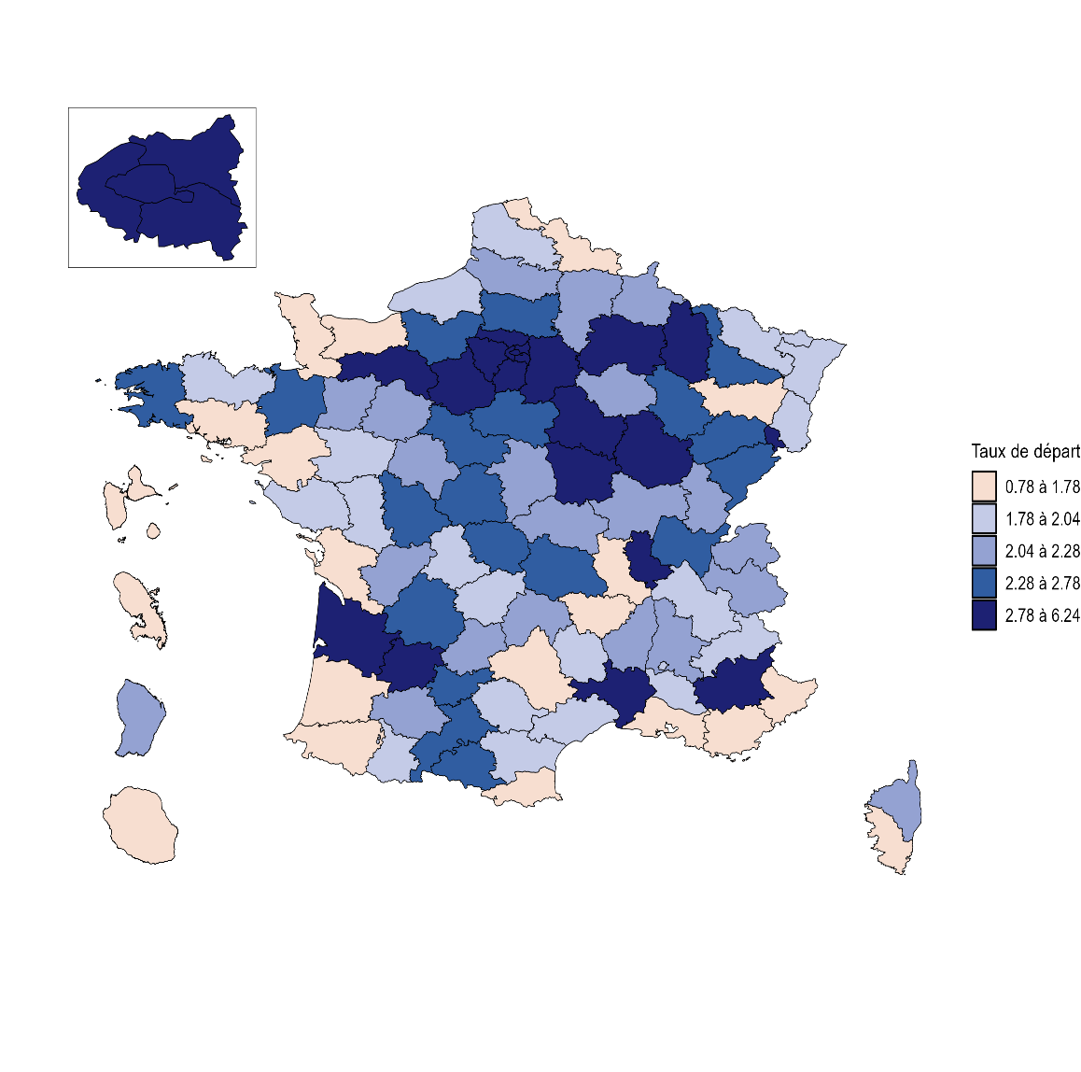
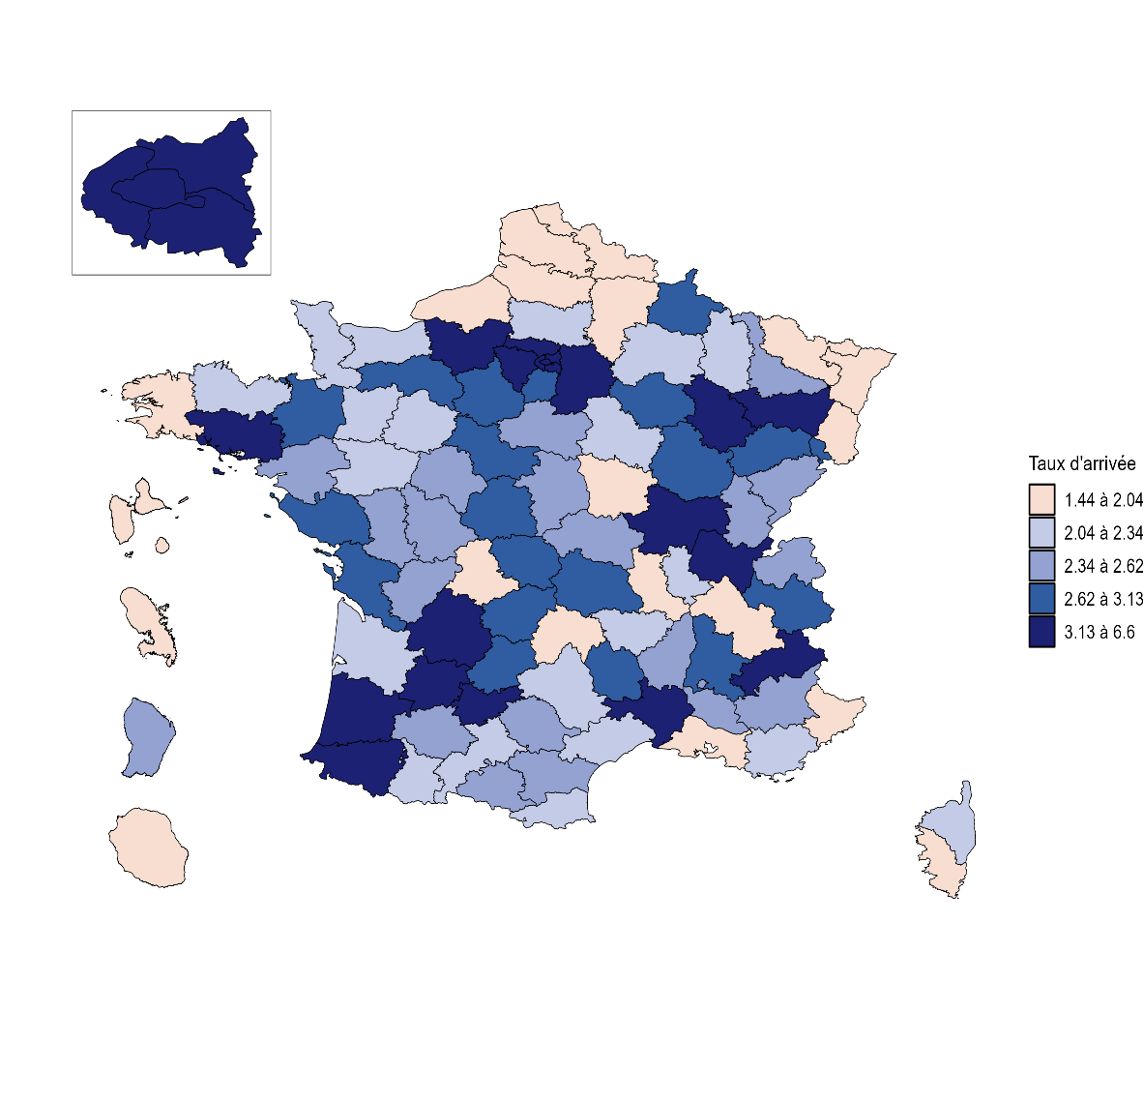
Figure 6 : Taux de départ et d'arrivée par département en 2021 des agents civils de la fonction publique
en %

Source : Siasp, Insee. Traitement DGAFP-SDessi.
Champ : Agents civils de la fonction publique en emploi principal au 31 décembre, hors bénéficiaires de contrats aidés, tous statuts. France (hors Mayotte).
Lecture : En 2021, 1,6 % des agents civils de la fonction publique, présents dans le département du Nord au 31/12/2020, ont quitté le département et 1,4 % des agents civils qui n'étaient pas dans les effectifs au 31/12/2020 y sont entrés.

Source : Siasp, Insee. Traitement DGAFP-SDessi.
Champ : Agents civils de la fonction publique en emploi principal au 31 décembre, hors bénéficiaires de contrats aidés. France (hors Mayotte).
Lecture : En 2021, entre 2,7 et 3,5 % des professeurs certifiés et agrégés présents au 31/12/2020 dans le nord ont changé de département.

